P1
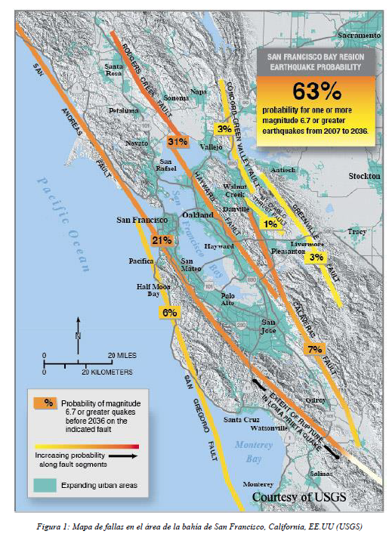
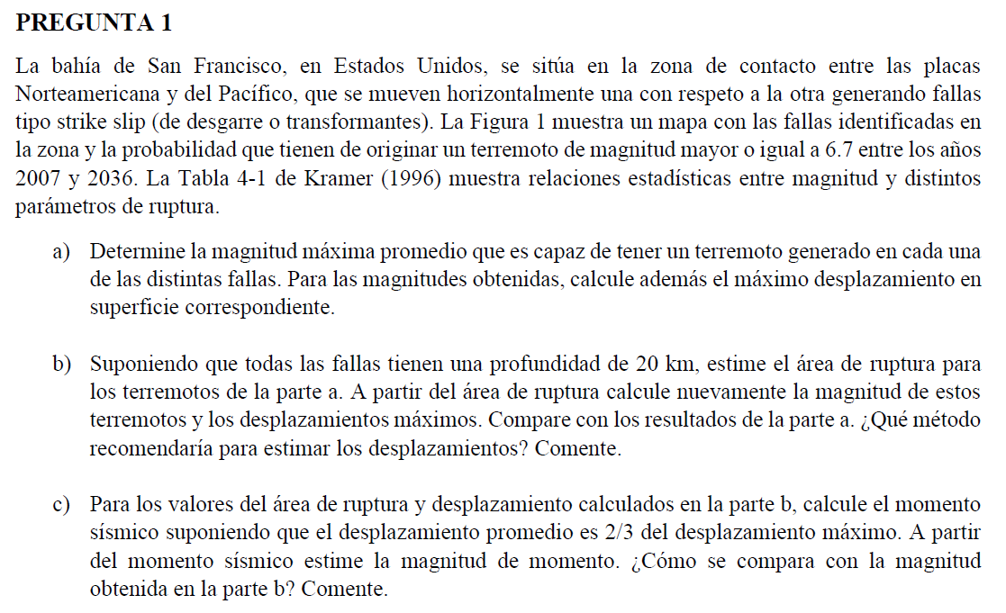

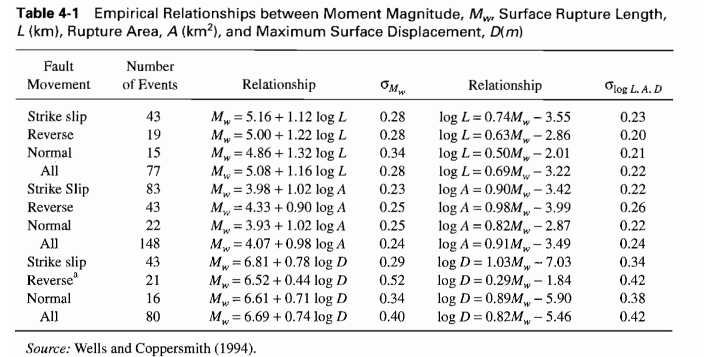

P1.a | Determinar magnitud máxima promedio

 | Para determinar Magnitud Máxima Promedio
 | Mw = 5.16 + 1.12log(L)

 | Para detemrinar desplazamiento
 | logD = 1.03Mw - 7.03
=> | D = 10^(1.03Mw-7.03)

 | Falla | L [km] | Mw | D[m] |  |  | ¿Adjuntar errores?
 | San Andreas | 473 | 8.156 | 23.470
 | Hayward | 151 | 7.600 | 6.287
 | Calaveras | 123 | 7.501 | 4.963
 | Concrod/GV | 56 | 7.118 | 2.002
 | San Gregorio | 176 | 7.675 | 7.503
 | Greenville | 51 | 7.072 | 1.797
 | Mt Diablo | 25 | 6.726 | 0.790
 |  | Promedio | 7.407 | 6.688
 |  | Máximo | 8.156 | 23.470
 |  | Mínimo | 6.726 | 0.790

P1.b
 | Pf.s | 20 | km | Profundidad de la falla supuesta
 | Magnitud en función del área
 | Mw = 3.98 + 1.02logA
 |  |  |  |  |  |  |  | Diferencia entre a y b
 |  |  |  |  |  |  |  | Mw.a-Mw.b | D.a-D.b
 | Falla | L[km] | Pf.s[km] | A[km2] | Mw | D[m] |  | DMw | DD
 | San Andreas | 473 | 20 | 9460 | 8.0354 | 17.639 |  | 0.12044 | 5.831 | -> Quizás 20km no es representativo para todos, por lo que puede nos er correcto considerar 20km para la profundidad asumida.
 | Hayward | 151 | 20 | 3020 | 7.5296 | 5.315 |  | 0.07085 | 0.972 | -> Quizás Mt Diablo tiene una profundidad media de 10km por lo que se estaría subestimando el Mw real
 | Calaveras | 123 | 20 | 2460 | 7.4388 | 4.285 |  | 0.06194 | 0.678 | -> Recomendación de sobreestimar ¿?
 | Concrod/GV | 56 | 20 | 1120 | 7.0902 | 1.875 |  | 0.02777 | 0.128
 | San Gregorio | 176 | 20 | 3520 | 7.5975 | 6.243 |  | 0.07750 | 1.260
 | Greenville | 51 | 20 | 1020 | 7.0488 | 1.699 |  | 0.02371 | 0.098
 | Mt Diablo | 25 | 20 | 500 | 6.7329 | 0.803 |  | -0.00726 | -0.014
 | Promedio | 150.7143 | 20.0000 | 3014.2857 | 7.3533 | 5.4084
 | Máximo | 473.0000 | 20.0000 | 9460.0000 | 8.0354 | 17.6389
 | Mínimo | 25.0000 | 20.0000 | 500.0000 | 6.7329 | 0.8034

P1.c | Suponiendo que:
 | Dpromedio = 2/3 Dmáximo

 | D.max | 17.6389 | m
 | D.promedio | 11.759259351 | m
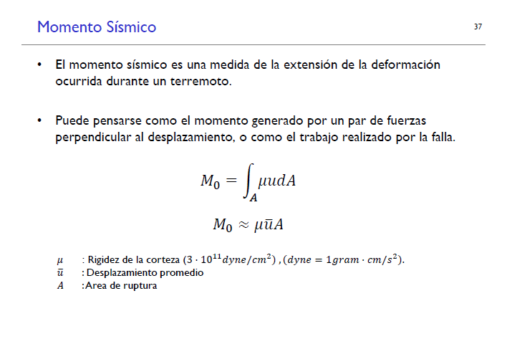

 | Geotechnical Earthquake Engineering Kramer 1996

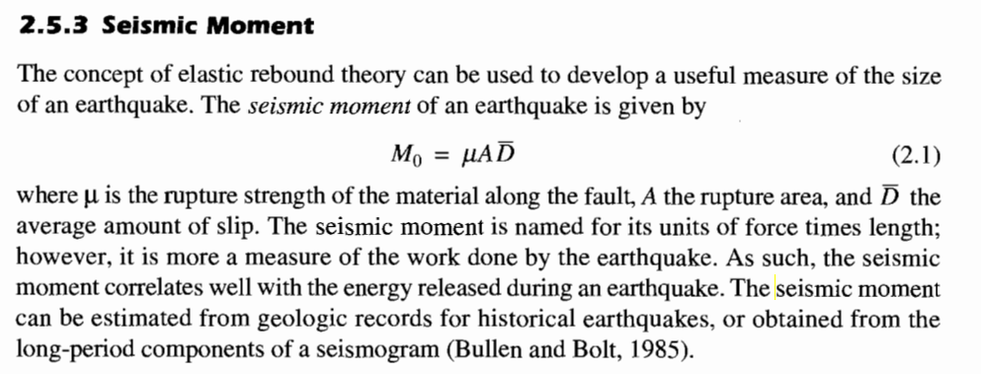

 | Momento Sísmico
 | M0 = m*A*D.avg

 | m | 3000000 | N/m2 |  |  |  |  |  |  | 300000000000 | dyne/cm2
 | A | 9460 | km2 | Asociado al desplazamiento máximo (San Andreas) |  |  |  |  |  | 3 | MPa
 |  | 9460000000 | m2 |  |  |  |  |  |  | 3000000 | N/m2
 | D.avg | 11.759259351 | m
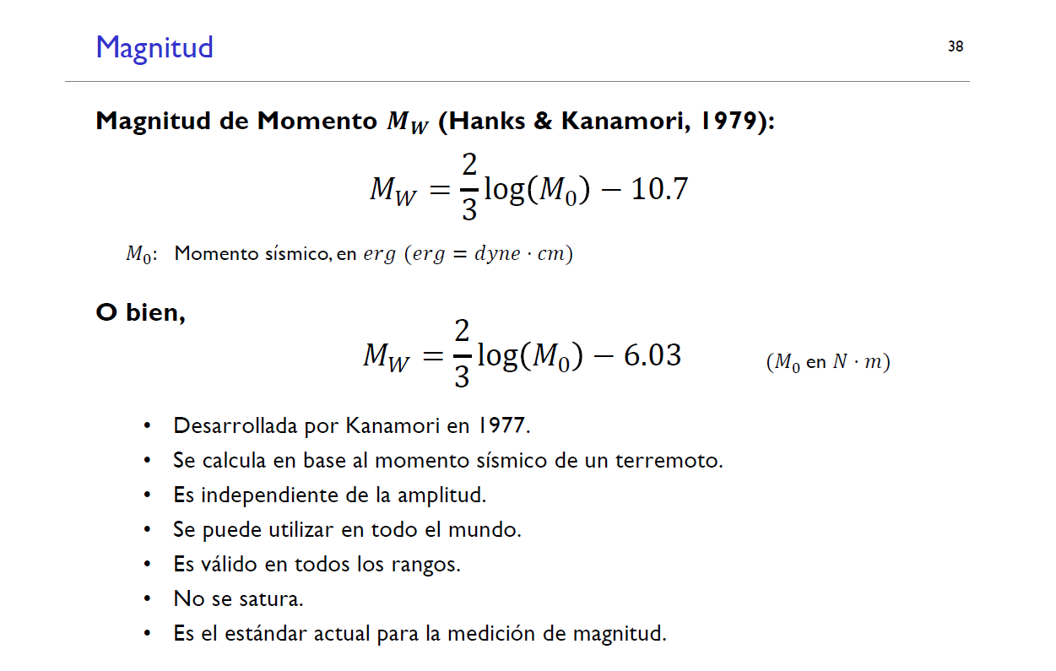
 | Mo | 3.3372778037E+17 | N-m

 | Magnitud de Momento (Mw)

 | Mw | 0.98226157331

 | Suponiendo que:
 | Dpromedio = 2/3 Dmáximo

 | Falla | D[m] | A[km2] | D.prom[m] | Mo [N-m] | Mw
 | San Andreas | 17.64 | 9460 | 11.7593 | 3.337E+17 | 5.6523
 | Hayward | 5.31 | 3020 | 3.5433 | 3.210E+16 | 4.9744
 | Calaveras | 4.28 | 2460 | 2.8564 | 2.108E+16 | 4.8526
 | Concrod/GV | 1.87 | 1120 | 1.2497 | 4.199E+15 | 4.3854
 | San Gregorio | 6.24 | 3520 | 4.1620 | 4.395E+16 | 5.0653
 | Greenville | 1.70 | 1020 | 1.1328 | 3.466E+15 | 4.3299
 | Mt Diablo | 0.80 | 500 | 0.5356 | 8.034E+14 | 3.9066

 | m | 3000000 | N/m2 | Rigidez de la corteza
 |  | 300000000000 | dyne/cm2

P2
